B - Infraestructura
 |  |  | GESTIÓN DOCUMENTAL |  |  |  |  |  |  |  |  |  |  |  |  |  |  |  |  | POLICÍA NACIONAL
Código:1GD-FR-0020
Fecha: 09/07/2025 |  |  | DIAGNÓSTICO INTEGRAL PARA LOS ARCHIVOS DE LA POLICÍA NACIONAL
Versión: 1
CONTINUIDAD DIAGNÓSTICO INTEGRAL PARA LOS ARCHIVOS DE LA POLICÍA NACIONAL

B. INFRAESTRUCTURA
ASPECTOS A TENER EN CUENTA
Los edificios y locaciones destinados como sedes de archivos, deberán cumplir con las condiciones de edificación, almacenamiento, medio ambiental, de seguridad y de mantenimiento que garanticen la adecuada conservación de los acervos documentales (Acuerdo 049 del 05/05/2000 "Por el cual se desarrolla el artículo 61 del capítulo 7º de conservación documentos el reglamento general de archivos sobre "condiciones de edificios y locales destinados a archivos").

B1. DATOS GENERALES Y UBICACIÓN DEL DEPÓSITO DE ARCHIVO
Fecha de Construcción |  |  |  |  |  | Acto Administrativo de construcción |  |  |  | Condición Legal del Bien Inmueble |  | Ubicación Geográfica |  |  |  |  |  |  |  |  | Ubicación específica
Día |  | Mes |  | Año |  |  |  |  |  |  |  | Zona |  |  | Punto cardinal |  |  | Unidad Administrativa
1 |  | 6 |  | 2007 |  | DESCONOCE |  |  |  | Propio (Institución) |  | Urbana |  |  | Nororiente |  |  | Sector |  |  | En la sede principal de la unidad (Interna)
B.2 ESTADO DE LA EDIFICACIÓN
Estado de la Construcción |  |  |  |  |  | Niveles de la Edificación |  | Nivel de Ubicación del Archivo |  | Servicios Básicos |  |  | Inmediaciones / áreas colindantes |  |  |  | Situaciones de Riesgo Detectadas
Construida |  |  |  |  |  | Tres |  | Uno |  | Luz, Agua, Alcantarillado, Internet |  |  | Armerillos, Almacén de Intendencia, Restaurante |  |  |  | Humedad subterránea
B.3 CONDICIONES TÉCNICAS MÍNIMAS EXIGIDAS
Área Administrativa |  |  |  | Zona de Consulta |  |  |  | Depósitos Documentales |  |  | Laboratorio de Microfilmación |  |  |  | Laboratorio de Digitalización |  |  |  | Zona Cuarentena (Biodeterioro)
Interno y Externo | Área en m² |  |  |  | Área en m² |  |  |  | Área en m² |  |  | Área en m² |  |  |  | Área en m² |  |  |  | Área en m²
 | 12 |  |  |  | 3 |  |  |  | 3 |  |  | NO APLICA |  |  |  | NO APLICA |  |  |  | NO APLICA
Las diferentes áreas se encuentran aisladas |  |  |  |  |  |  |  | Número de Depósitos Documentales |  |  |  |  |  | 1 | Total de m² asignados |  |  |  |  |  |  |  | 12
ESTANTERÍA / ARCHIVADORES, SEÑALÉTICA Y SISTEMA DE ILUMINACIÓN
Estantería |  | Clase y Altura |  |  |  |  |  | Sistema de Iluminación |  | Existencia de Luz |  |  |  |  | Señalética, rutas de evacuación, plan de contingencia frente a desastres |  | El Archivo de la Unidad cuenta con sistema de señalización
 |  | Archivadores Rodantes con 2,20 metros de altura |  |  |  |  |  |  |  | Natural y artificial |  |  |  |  |  |  | No se cuenta con señalética |  |  |  |  |  |  | Aire Acondicionado
 |  | Longitud |  |  |  |  |  |  |  | Sistema Utilizado |  |  |  |  |  |  | Se cuenta con plan de emergencia y contingencia |  |  |  |  |  |  | Deshumificador
 |  | Estantería de menos de 100 metros de longitud |  |  |  |  |  |  |  | Fluorescente |  |  |  |  |  |  | Si |  |  |  |  |  |  | Extractor
 |  | Capacidad de soportar peso |  |  |  |  |  |  |  | Intensidad e impacto |  |  |  |  |  |  | Rutas de evacuación y salidas de emergencia |  |  |  |  |  |  | Extractor Eléctrico
 |  | Cada bandeja soporta un peso de 100 kg / mt lineal |  |  |  |  |  |  |  | Radiación visible lumínica menor o igual a 100 lux. |  |  |  |  |  |  | El Archivo cuenta con una salida debidamente señalizada |  |  |  |  |  |  | Humificador
SISTEMA DE VENTILACIÓN Y CONDICIONES AMBIENTALES |  |  |  |  |  |  |  |  |  |  |  |  |  |  |  |  |  |  |  |  |  |  |  | Luxómetro
Ventilación |  | Clase de Ventilación |  |  |  |  |  | Los depósitos cuentan con sistemas de regulación ambiental |  | Condiciones Ambientales |  |  |  |  | Mantenimiento y Limpieza |  | Área Administrativa |  |  |  |  |  |  | Termohigrómetro
 |  | Natural y artificial |  |  |  |  |  |  |  | Temperatura, Humedad relativa e iluminación. |  |  |  |  |  |  | Diario |  |  |  |  |  |  | Ventiladores
 |  | Sistema de Ventilación Artificial |  |  |  |  |  |  |  | De no aplicarse ningún sistema, escoja el motivo |  |  |  |  |  |  | Área de Consulta y Depósitos |  |  |  |  |  |  | Todos los anteriores
 |  | Aire acondicionado, Ventiladores,Filtros de Aire |  |  |  |  |  |  |  | No hay suficiente personal |  |  |  |  |  |  | Trimestral |  |  |  |  |  |  | Aire Acondicionado - Deshumificador
 |  | Sistema de Ventilación Naturales |  |  |  |  |  |  |  | Nombre los equipos existentes en el depósito documental ( aire acondicionado, Deshumificador, Extractor, Extractor eléctrico, Humificador, Luxómetro, Termohigrómetro, Ventiladores |  |  |  |  |  |  | Laboratorios de Digitalización y Microfilmación |  |  |  |  |  |  | Aire Acondiconado - Humificador
 |  | Ventanas |  |  |  |  |  |  |  | TERMOHIGOMETROS, LUXOMETROS , DESHUMIFICADOR, AIRES ACONDICIONADOS. |  |  |  |  |  |  | No Aplica |  |  |  |  |  |  | Aire Acondicioando - Luxómetro
B.4 SISTEMA DE SEGURIDAD |  |  |  |  |  |  |  |  |  |  |  |  |  |  |  |  |  |  |  |  |  |  |  | Aire Acondiconado - Termohoigrómetro
Circuito Cerrado de Televisión |  |  | Fecha último mantenimiento |  | Sistema Biométrico |  |  | Fecha último mantenimiento |  | Alarma contra robos |  | Fecha último mantenimiento |  | Sistema Contra Incendios (Detención y Extinción) |  |  | Fecha último mantenimiento |  | Seguridad Policial |  |  | Cantidad personal por turno |  | Aire Acondicionado - Ventiladores
No |  |  |  |  | No |  |  | No aplica |  | No |  | No aplica |  | Si |  |  | 2025-10-20 |  | Si |  |  | NO |  | Deshumificador - Extractor
B.5 ELEMENTOS Y EQUIPOS ASIGNADOS AL GRUPO DE GESTIÓN DOCUMENTAL Y DEPÓSITOS DOCUMENTALES |  |  |  |  |  |  |  |  |  |  |  |  |  |  |  |  |  |  |  |  |  |  |  | Deshumificador - Extractor eléctrico
Elementos |  |  |  |  | Cantidad | Fecha último mantenimiento o calibración |  |  | Elementos |  |  |  |  | Cantidad | Equipos |  |  |  |  | Cantidad | Fecha último mantenimiento o calibración |  |  | Deshumificador - Luxómetro
Cuenta con extintores CO2 |  |  |  |  | 0 | N/A | N/A | N/A | Puestos de Trabajo |  |  |  |  | 2 | Termohigrómetros |  |  |  |  | 1 | 29 | 10 | 2024 | Deshumificador - Termohigrometro
Cuenta con extintores Multipropósito |  |  |  |  | 1 | 5 | 10 | 2025 | Teléfonos |  |  |  |  | 0 | Deshumidificadores / Humidificadores |  |  |  |  | 1 | N/A | N/A | 2025 | Deshumificador - ventiladores
Cuenta con extractores de aire |  |  |  |  | 1 | 5 | 10 | 2025 | Unidades de Conservación (Cajas) |  |  |  |  | 114 | Equipos de Microfilmación |  |  |  |  | 0 | N/A | N/A | N/A | Extractor - Humificador
Cuenta con sensores de movimiento: |  |  |  |  | 0 | N/A | N/A | N/A | Unidades de Conservación (Carpetas) |  |  |  |  | 650 | Equipos de digitalización (Escáneres) |  |  |  |  | 0 | N/A | N/A | N/A | Extractor - Luxómetro
Otros |  |  |  |  | 0 | N/A | N/A | N/A | Equipos de Cómputo |  |  |  |  | 1 | Impresoras- fotocopiadoras |  |  |  |  | 0 | N/A | N/A | N/A | Extractor Termohigrómetro
Cuáles? |  |  | DESHUMIFICADOR |  |  |  |  |  |  |  |  |  |  |  |  |  |  |  |  |  |  |  |  | Extractor Ventiladores
EVIDENCIA FOTOGRÁFICA |  |  |  |  |  |  |  |  |  |  |  |  |  |  |  |  |  |  |  |  |  |  |  | Extractor -eléctrico Humificador
ANEXAR REGISTRO FOTOGRÁFICO QUE DEN CUENTA DE LAS CONDICIONES TÉCNICAS MÍNIMAS QUE PRESENTA LA ESTRUCTURA DEL ARCHIVO, EQUIPAMIENTO Y MOBILIARIO, ESTANTERÍA, SEÑALÉTICA Y SEGURIDAD, LAS ÁREAS COLINDANTES Y EL ESTADO DE LA INFORMACIÓN ADMINISTRADA POR LA UNIDAD |  |  |  |  |  |  |  |  |  |  |  |  |  |  |  |  |  |  |  |  |  |  |  | Extractor eléctrico- Luxómetro
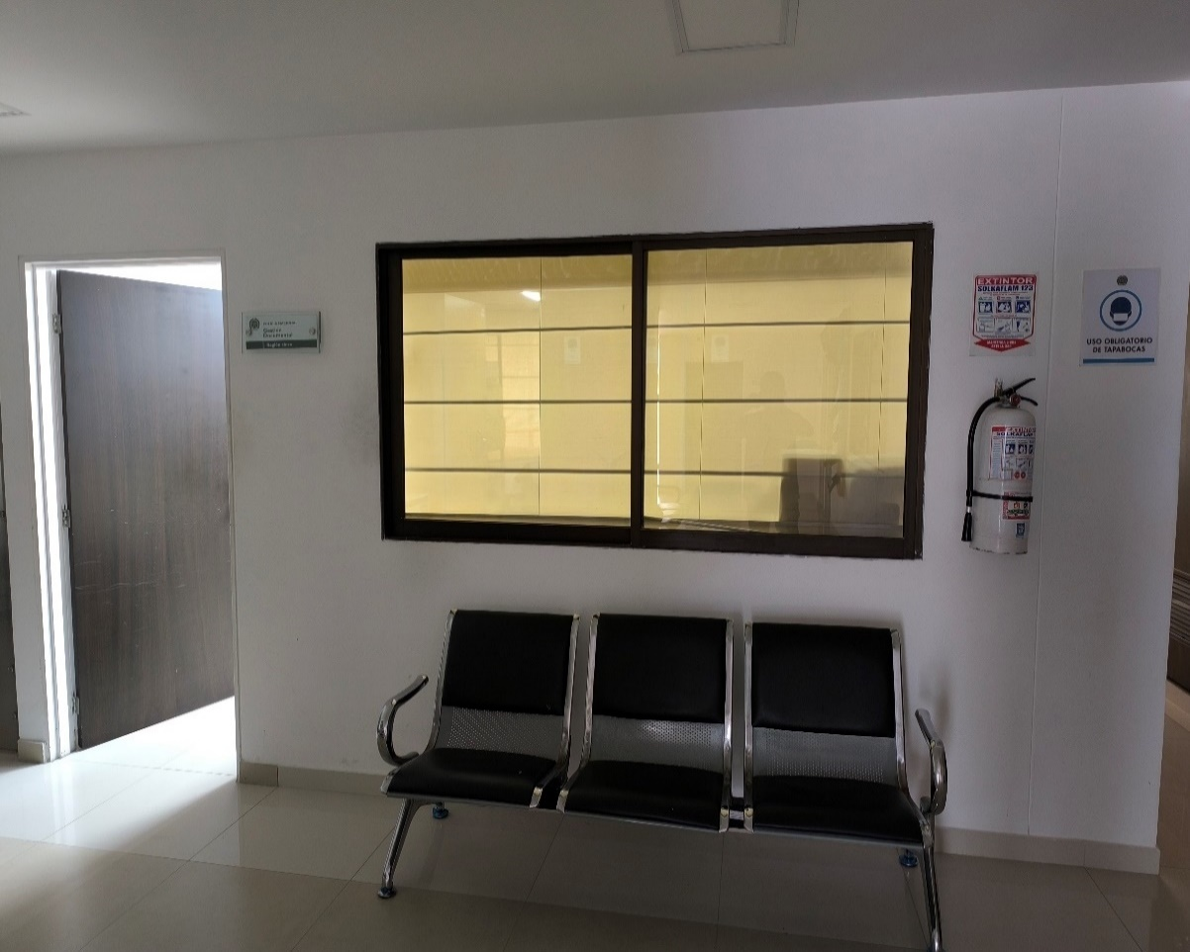 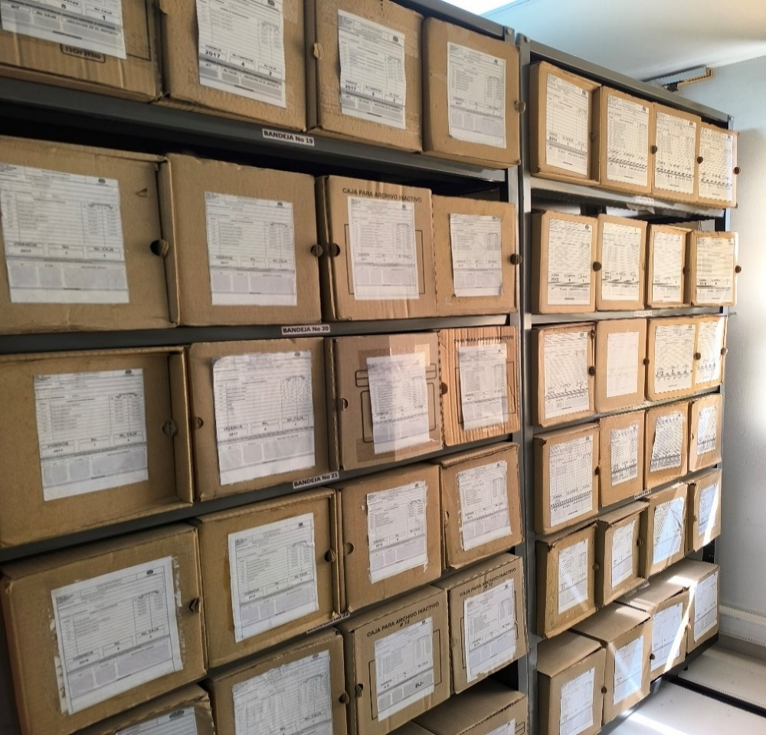 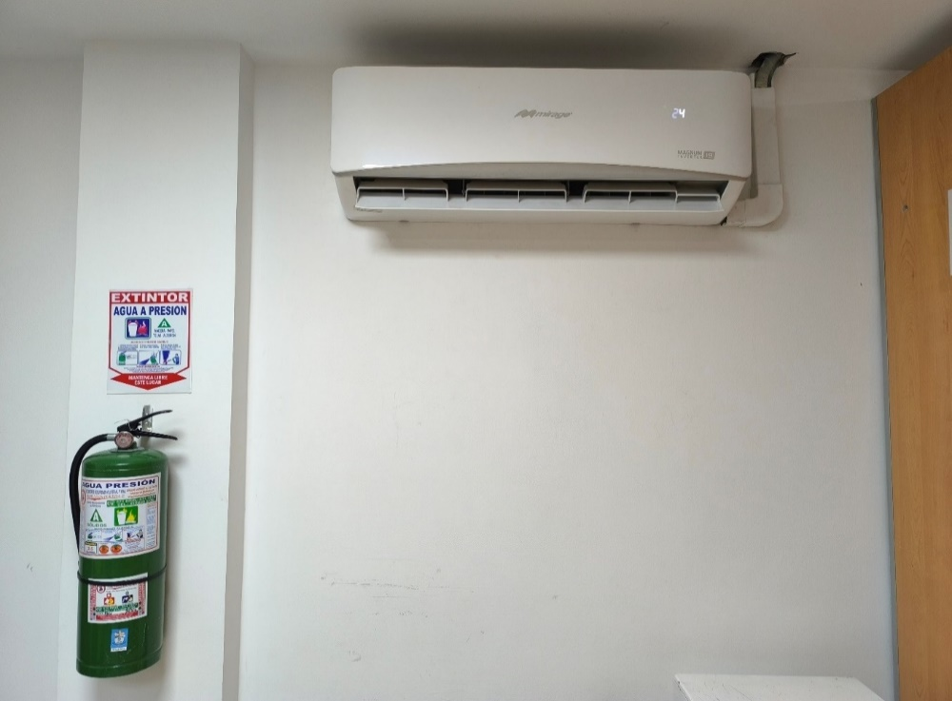 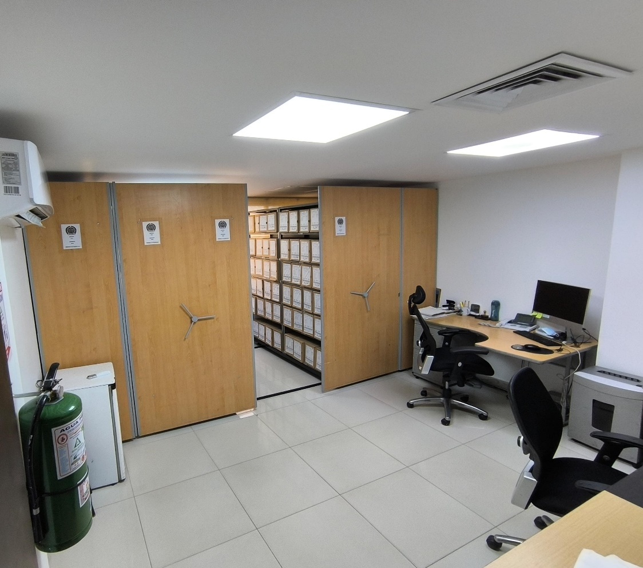 |  |  |  |  |  |  |  |  |  |  |  |  |  |  |  |  |  |  |  |  |  |  |  | Extractor eléctrico - Termohigrómetro
 |  |  |  |  |  |  |  |  |  |  |  |  |  |  |  |  |  |  |  |  |  |  |  | Extractor eléctrico - Ventiladores
 |  |  |  |  |  |  |  |  |  |  |  |  |  |  |  |  |  |  |  |  |  |  |  | Humificador - Luxómetro
 |  |  |  |  |  |  |  |  |  |  |  |  |  |  |  |  |  |  |  |  |  |  |  | Humificador - Termohigrómetro
 |  |  |  |  |  |  |  |  |  |  |  |  |  |  |  |  |  |  |  |  |  |  |  | Humificador - Ventiladores
 |  |  |  |  |  |  |  |  |  |  |  |  |  |  |  |  |  |  |  |  |  |  |  | Aire Acondicionado - Deshumificador - Humificador
 |  |  |  |  |  |  |  |  |  |  |  |  |  |  |  |  |  |  |  |  |  |  |  | Aire Acondiconado - Humificador -
 |  |  |  |  |  |  |  |  |  |  |  |  |  |  |  |  |  |  |  |  |  |  |  | Aire Acondicioando - Luxómetro
 |  |  |  |  |  |  |  |  |  |  |  |  |  |  |  |  |  |  |  |  |  |  |  | Aire Acondiconado - Termohoigrómetro
 |  |  |  |  |  |  |  |  |  |  |  |  |  |  |  |  |  |  |  |  |  |  |  | Aire Acondicionado - Ventiladores

Fecha de Elaboración |  |  |  | 13 | 3 | 2026 |  | Fecha de Elaboración |  |  | 13 | 3 | 2026 |  |  |  |  | VISTO BUENO JEFE DE LA UNIDAD
Diagnóstico Elaborado por: |  |  |  |  |  |  |  | Jefe Grupo de Gestión Documental o quien haga sus veces |  |  |  |  |  |  | Jefe o Comandante de Unidad
 |  |  |  | Grado Nombres y Apellidos |  |  |  |  |  |  | Grado Nombres y Apellidos |  |  |  |  |  |  | Grado Nombres y Apellidos

Firma |  |  |  |  |  |  |  | Firma |  |  |  |  |  |  | Firma

D - Sistema Integrado de C -SIC
CONTINUIDAD DIAGNÓSTICO INTEGRAL PARA LOS ARCHIVOS DE LA POLICÍA NACIONAL

D. SISTEMA INTEGRADO DE CONSERVACIÓN-SIC
1. PLAN DE CONSERVACIÓN DOCUMENTAL
1. Programas |  |  |  |  | Clase de Archivo |  | Actividad |  | Evidencia |  | periodicidad | Observaciones
1. Capacitación y sensibilización del personal |  |  |  |  | Archivo Central |  | La capacitación sobre la implementación y uso del tipo documental libros de población digital, por parte de la señorita patrullera SHIRLEY CASTRO a las diferentes dependecias que conforma la Region de Policía No5. |  |  |  | Trimestral | Orientado a la sensibilización, potenciación del conocimiento y toma de conciencia de los funcionarios.
2. Inspección y mantenimiento de sistemas de almacenamiento e instalaciones físicas |  |  |  |  | Archivo Central |  | Durante el transcurso del primer trimestre del 2026, se han realizado trabajos de mantenimiento en las áreas de almacenamiento del archivo central, los cuales incluyeron tareas de limpieza, como la eliminación de polvo, suciedad y otros elementos ajenos a los acervos documentales. estas actividades abarcaron las unidades de conservación, los diferentes sectores del archivo y los puestos de trabajo. |  | 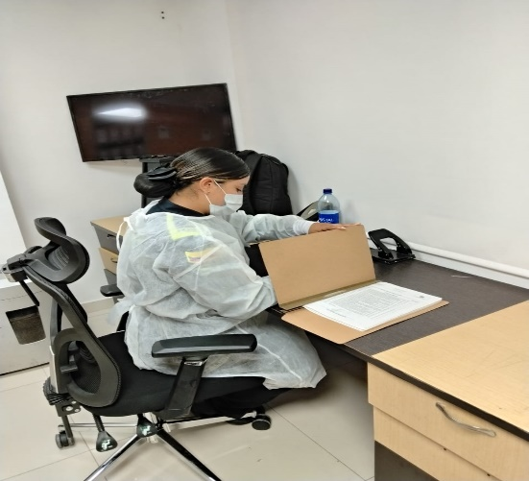 |  | Trimestral | Encaminado a las actividades preventivas y correctivas en los espacios locativos.
3. Saneamiento ambiental: desinfección, desratización y desinsectación |  |  |  |  | Archivo Central |  | En atención a la guía 1GD-GU-0006 del Sistema Integrado de Conservación, llevando a cabo tareas de limpieza en pisos, cajas y estantes de las áreas de almacenamiento del archivo central, con el propósito de conservar los acervos documentales. En cuanto a la fumigación de las instalaciones, la última realizada en el archivo central tuvo lugar el 01 de septiembre del 2025, llevada a cabo por la empresa COINPROL . NIT. 900893525-0 |  | 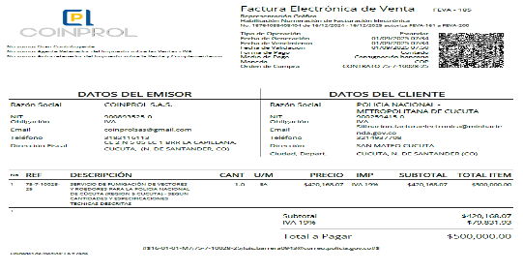 |  | Anual | Consiste en mantener un ambiente propicio en el desarrollo de acciones de conservación preventiva en los archivos.
4. Monitoreo y control de condiciones ambientales |  |  |  |  | Archivo Central |  | Mediante los termohigrómetros y luxómetro diariamente se mide la temperatura y humedad relativa en el archivo central, Es pertinente informar a mi general que mediante la resolución 0804 del 19 de noviembre del 2025 se declaró desierto el proceso de contratación PN MECUC MIC 027 2025, cuyo objeto es “SERVICIO DE MANTENIMINETO A TODO COSTO Y CALIBRACIÓN DE TERMOHIGÓMETROS, LUXÓMETROSY EQUIPOS DE MEDICIÓN DE LA POLICÍA METROPOLITANA DE CÚCUTA,el cual se realizo comunicado oficial solicitando en el plan de necesidades GS-2026-001119-REGI5 . Aunado a lo anterior no se calibraron dichos equipos por la vigencia 2025. |  | 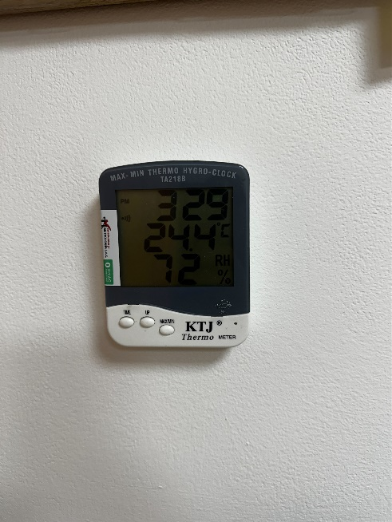 |  | Anual | Evalúa el entorno climático y micro climático de los espacios de almacenamiento documental, mediante el seguimiento del comportamiento de los factores que son de mayor incidencia en la conservación documental.
5. Almacenamiento y re-almacenamiento |  |  |  |  | Archivo Central |  | En las áreas de almacenamiento se realizaron actividades correctivas referentes de verificaciones de cajas que presentaban desgaste o deterioro hasta el momento ninguna . |  | 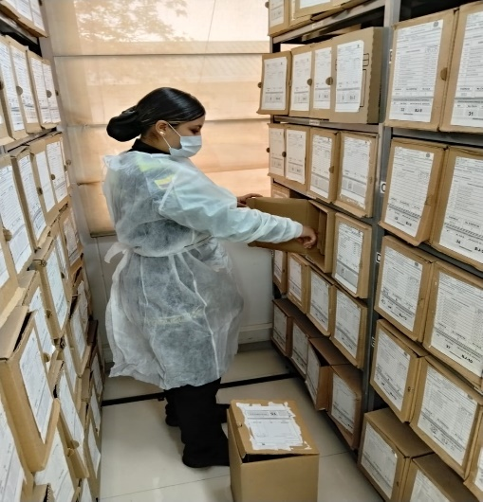 |  | Anual | Encaminado a la actividad de guardar y cambiar las unidades de conservación que han sufrido desgaste en el tiempo en espacios de mobiliario.
6. Prevención de emergencias y atención de desastres. |  |  |  |  | Archivo Central |  | Durante el segundo semestre de la vigencia 2025, se llevó a cabo la socialización del plan de prevención, preparación y respuesta ante emergencias, con el apoyo y asesoría del grupo encargado del Sistema de Gestión de Seguridad y Salud en el Trabajo SG-SST, siguiendo lo establecido en la GUÍA 1 DH-FR-0012 - PLAN DE PREVENCIÓN, PREPARACIÓN Y RESPUESTA ANTE EMERGENCIAS - SISTEMA DE GESTIÓN DE LA SEGURIDAD Y SALUD EN EL TRABAJO. |  | 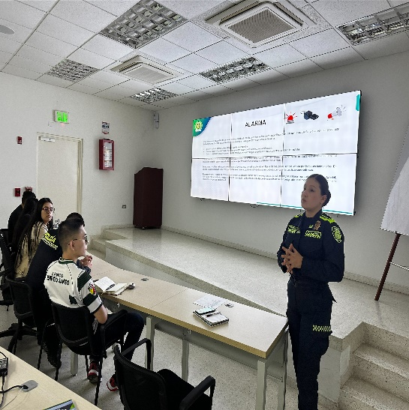 |  | anual | Contempla las estrategias para minimizar eventos de emergencia que puedan llegar a presentarse por efecto de circunstancias como catástrofes naturales o antropogénicos, vandalismo, hurto o atentados.
2. PLAN DE PRESERVACIÓN DIGITAL
2. Plan |  |  |  |  | Clase de Archivo |  | Actividad |  | Evidencia |  | periodicidad | Observaciones
1. Preservación digital a largo plazo |  |  |  |  | Archivo Central |  | NO APLICA |  | NO APLICA |  | NO APLICA | NO APLICA
EVIDENCIA FOTOGRÁFICA
SE ANEXA REGISTRO FOTOGRÁFICO QUE DEN CUENTA DE LAS CONDICIONES DE ORGANIZACIÓN, ADMINISTRACIÓN, CUSTODIA Y CONSERVACIÓN DE LOS ACERVOS DOCUMENTALES
Plan de conservación de documental
 

Fecha de Elaboración |  | 13 | 3 | 2026 |  | Fecha de Elaboración |  | 13 | 3 | 2026 | VISTO BUENO JEFE DE LA UNIDAD
Diagnóstico Elaborado por: |  |  |  |  |  | Jefe Grupo de Gestión Documental o quien haga sus veces |  |  |  |  | Jefe o Comandante de Unidad
 | Grado Nombres y Apellidos |  |  |  |  |  | Grado Nombres y Apellidos |  |  |  |  | Grado Nombres y Apellidos

Firma |  |  |  |  |  | Firma |  |  |  |  | Firma

